Step 1 Initial
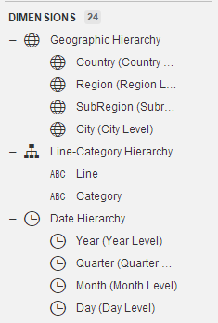
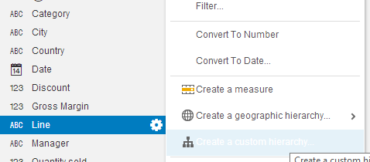
 |  | Product hiearchy
Create Geography hiearchy
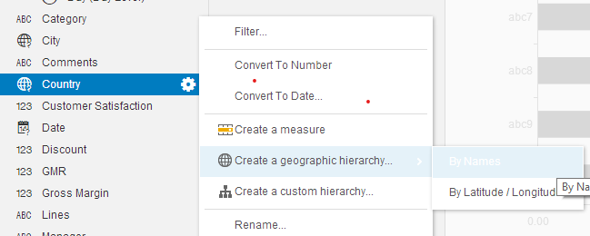

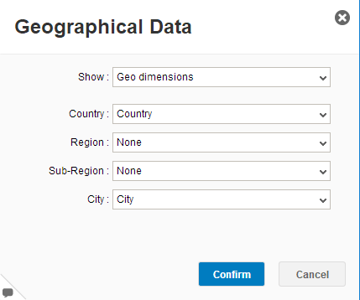

 |  | Create Time hiearchy

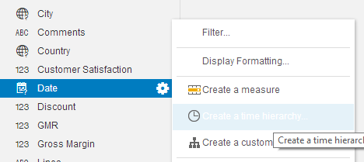

 | Result

Step 2 Report (Customer)
Number of Issues reported over time by Manager
Mark points |  |  |  |  |  | Number of Issues reported and Customer Satisfaction by Category
Chart type | Measure(s) | Dimension(s) | Ranking | Filter | Hightlight | Mark points
CrossTable | Number of Issues reported | Manager |  |  | <= 60 : Green | Chart type | Measure(s) | Dimension(s) | Ranking | Filter | Hightlight
 |  | Date (Use Date Hiearchy) |  |  | > 60 and <= 160 : Yellow | Column Chart | Number of Issues reported | Category (Use Line-Product Hiearchy)
 |  |  |  |  | > 160 : Red |  | Customer Satisfaction
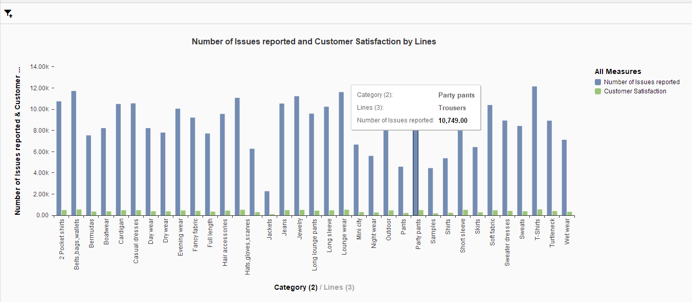
 |  |  |  |  |  | * Get maxiumn score if choose the right chart can compare 2 measure
 |  |  |  |  |  | Give an explaination why choose the chart
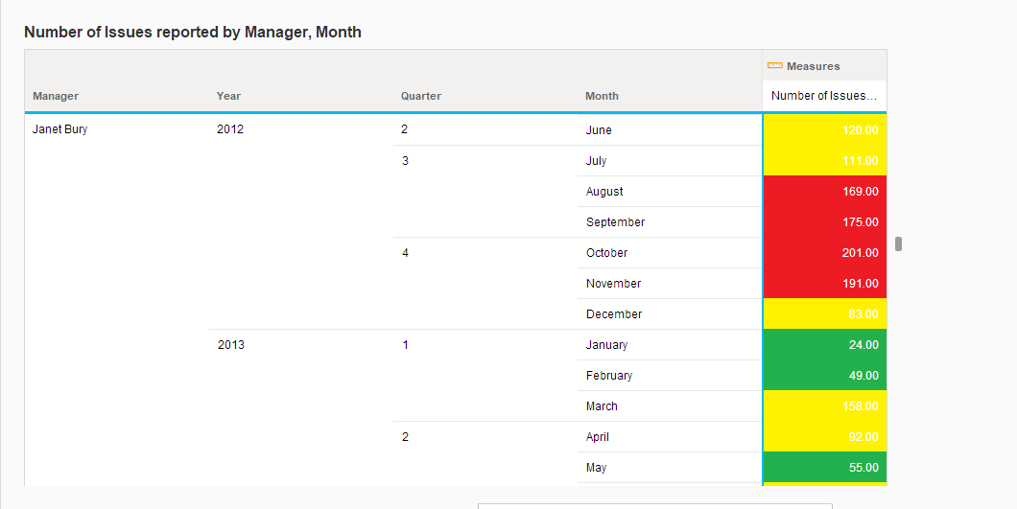
 |  |  |  |  |  | Read a data and give at least 1 insight

* Lí do chọn bảng : Có cái nhìn rõ về lượng báo cáo của khách hàng về quản lí theo từng năm, tháng, quý và có thể sắp xếp lại số lượng báo cáo từ thấp lên cao từ cao xuống thấp |  |  |  |  |  |  | * Lý do chọn
* Đọc bảng : Quản lí Janet Bury vào năm 2012 quý 2 tháng 6 đã có lượng phản hồi là 120.00 ( Cột phản hồi có 3 màu tượng trưng cho 1 ngưỡng báo cáo màu vàng là khoảng 60 tới 160, hơn 160 là màu đỏ còn dưới 60 |  |  |  |  |  |  | Theo dõi được các báo cáo sản phẩm và tỉ lệ hài lòng của khách hàng
là màu xanh lá cây |  |  |  |  |  |  | * Đọc biểu đồ
 |  |  |  |  |  |  | Cột màu xanh dương là tên sản phẩm là Party Pants với lượng báo cáo là 10,749,00
 |  |  |  |  |  |  | Cột màu xanh lá cạnh bên là lượng khách hàng hài lòng theo tên sản phẩm của Party Pants cũng có lượng phản hồi như cột xanh dương

Step 3 Report (Country)
Sales Revenue and Gross Margin by Country
Mark points
Chart type | Measure(s) | Dimension(s) | Ranking | Filter | Hightlight
Column Chart | Sales Revenue | Date (Use Date Hiearchy)
 | Gross Margin | Country (Use Geography Hiearchy)
* Get maxiumn score if choose the right chart can show the changing revenue over the time |  |  | * Lý do chọn : Dễ dàng quan sát được doanh thu và lợi nhuận gộp theo từng nước và năm
Give an explaination why choose the chart |  |  | * Đọc biểu đồ : 0.00 > 20.00M là chiều cao đo lường của cột, màu xanh dương là doanh thu bán hàng năm 2013 ở Hoa Kỳ với doanh thu là
Read a data and give at least 1 insight |  |  | 11,620,334.00 | cột màu xanh lá là lợi nhuận gộp theo từng nước và năm cũng có số liệu như cột xanh dương theo từng nước và năm

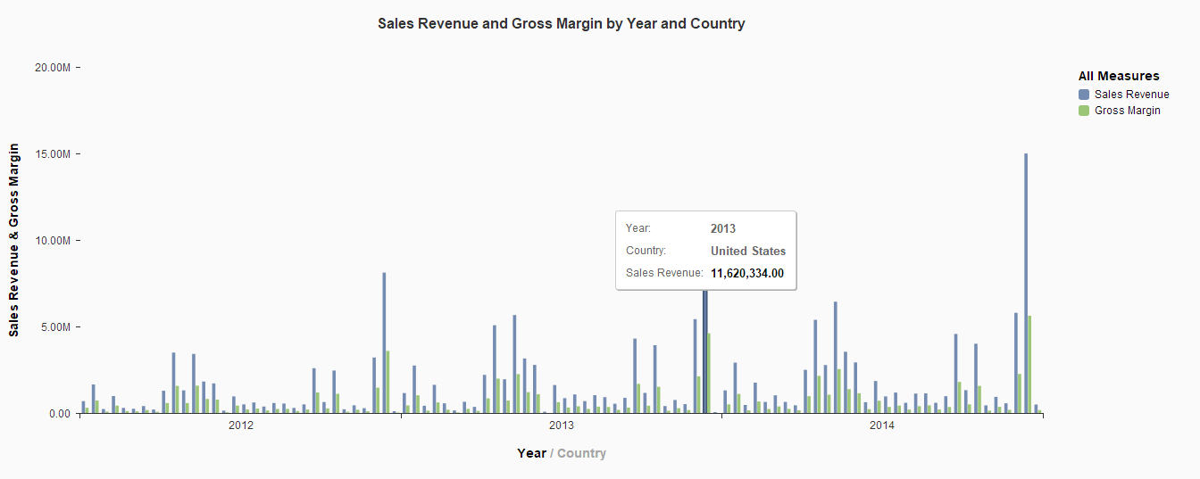

Sales Revenue and Gross Margin by Country
Mark points
Chart type | Measure(s) | Dimension(s) | Ranking | Filter | Hightlight
Column Chart | Revenue | Country (Use Geography Hiearchy)
 | Gross Margin
* Get maxiumn score if choose the right chart can show revenue of each contries
Give an explaination why choose the chart
Read a data and give at least 1 insight

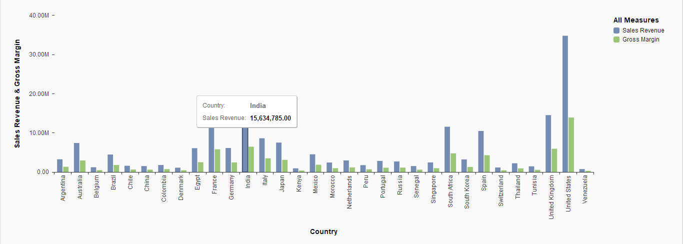

* Lý do chọn : Theo dõi được doanh thu và lợi nhuận gộp theo từng nước
* Đọc biểu đồ : Cột xanh dương tượng trưng cho các nước như : nước Ấn Độ có doanh thu là 15,634,785, kế bên là cột xanh lá tượng trưng cho lợi nhuận gộp cũng có chỉ số thống kê tương tự

% Gross Margin by Country
Mark points
Chart type | Measure(s) | Dimension(s) | Ranking | Filter | Hightlight
Table | Gross Margin (%) = Gross Margin / Sales Revenue* 100 | Country (Use Geography Hiearchy)

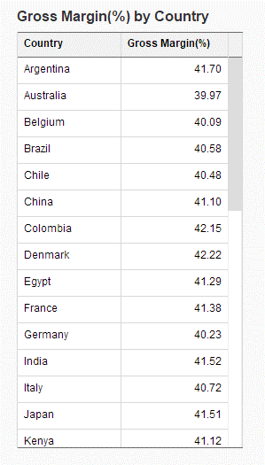
* Lý do chọn : Xem được và so sánh tỉ suất lợi nhuận gộp ở các nước, có thể sử dụng được
chức năng thống kê từ thấp lên cao từ cao xuống thấp.
* Đọc biểu đồ : Nước Trung Quốc có tỉ suất lợi nhuận gộp là 41.10

Step 4 Report (Line)
Sales Revenue and Gross Margin over time by Line
Mark points
Chart type | Measure(s) | Dimension(s) | Ranking | Filter | Hightlight
* | Sales Revenue | Date (Use Date Hiearchy)
 | Gross Margin | Product (Use Line-Product Hiearchy)
* Get maxiumn score if choose the right chart can show the changing revenue over the time
Give an explaination why choose the chart |  | * Lý do chọn : Theo dõi được doanh thu bán hàng và lợi nhuận gộp theo từng năm
Read a data and give at least 1 insight |  | * Đọc biểu đồ : Cột màu xanh dương tượng trưng cho doanh thu của các sản phẩm như T-Shirts với doanh thu là 33,629,174.70
 |  | Còn cột màu xanh lá tượng trưng cho lợi nhuận gộp theo từng sản phẩm và cũng có liệt kê số như doanh thu

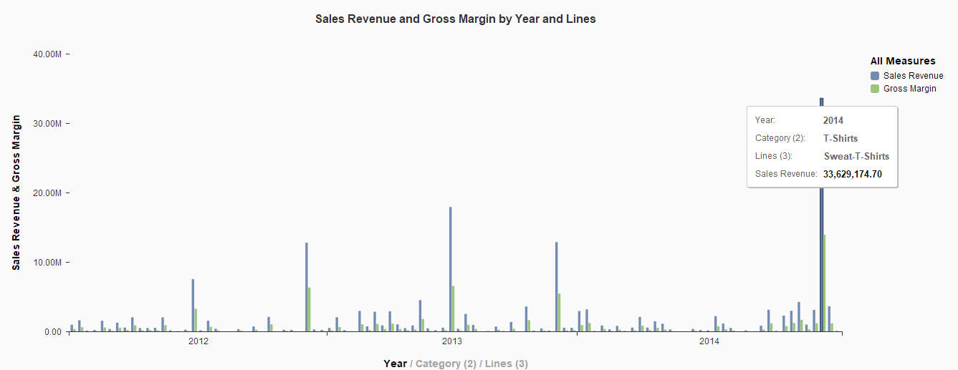

% Gross Margin by Line
Mark points
Chart type | Measure(s) | Dimension(s) | Ranking | Filter | Hightlight
Tree Map | Gross Margin (%) = Gross Margin / Sales Revenue* 100 | Product (Use Line-Product Hiearchy)

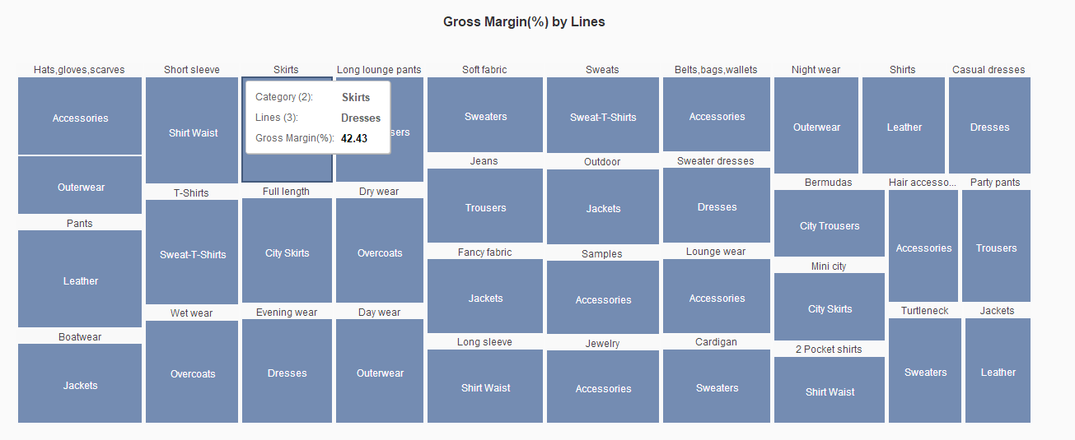

* Lý do chọn : Dễ dàng nhìn được tên các sản phẩm và tỷ lệ lợi nhuận gộp
* Đọc biểu đồ : Loại Skirts có tỷ suất lợi nhuận gộp là 42.43

Quantity Sold, Sales Revenue and % Gross Margin by Line
Mark points
Chart type | Measure(s) | Dimension(s) | Ranking | Filter | Hightlight
* | Revenue | Product (Use Line-Product Hiearchy)
 | Gross Margin (%) = Gross Margin / Sales Revenue* 100
 | Quantity Sold
* Get maxiumn score if choose the right chart can show revenue of each contries
Give an explaination why choose the chart
Read a data and give at least 1 insight

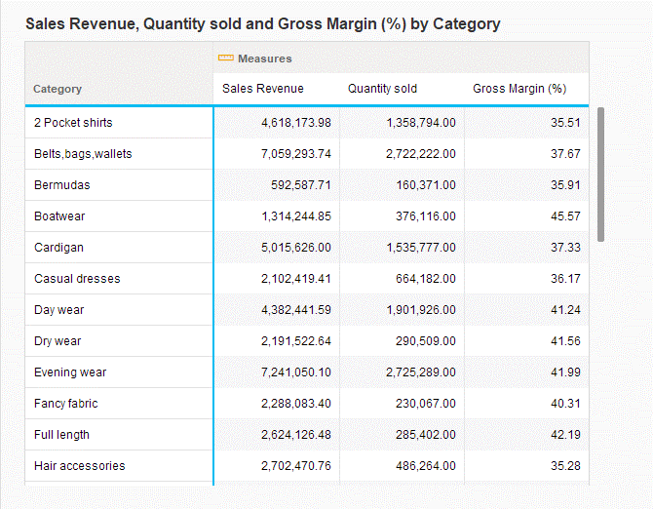

* Lý do chọn : Dễ dàng xem được từng loại sản phẩm, doanh thu bán hàng và lợi nhuận gộp của từng loại. Có thể sắp xếp để xem từ cao xuống thấp từ thấp đến cao
* Đọc bảng : Loại Cardigan thu được doanh thu là 5,015,626.00 và bán được 1,535,777.00 cái và tỷ suất lợi nhuận gộp là 37.33

Step 5 Report (Manager)
 | Sales Revenue and Gross Margin over time by Manager
 | Mark points
 | Chart type | Measure(s) | Dimension(s) | Ranking | Filter | Hightlight
 | * | Sales Revenue | Date (Use Date Hiearchy)
 |  | Gross Margin | Manager
 | * Get maxiumn score if choose the right chart can show the changing revenue over the time
 | Give an explaination why choose the chart
 | Read a data and give at least 1 insight

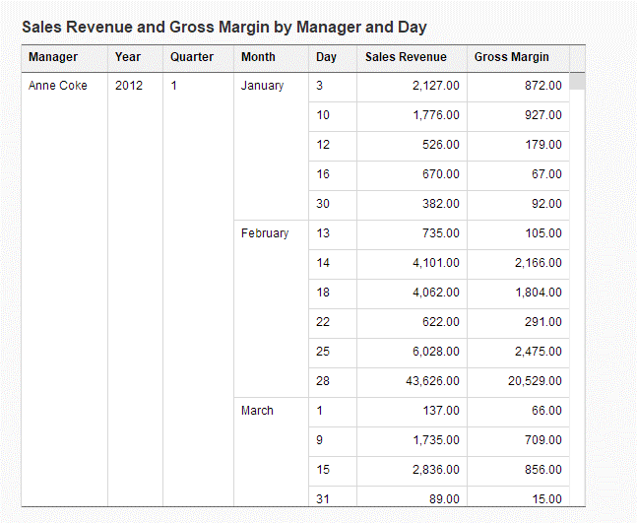

* Lý do chọn : Xem được chi tiết doanh thu và lợi nhuận gộp theo các ngày, tháng, năm từ quản lí và có thể sắp xếp số thống kê từ thấp lên cao từ cao xuống thấp
* Đọc bảng : Quản lí Anne Coke vào năm 2012 quý 1 tháng 1, ngày 3 có doanh thu là 2,127.00 và lợi nhuận gộp là 872.00

 | % Gross Margin by Manager and Line
 | Mark points
 | Chart type | Measure(s) | Dimension(s) | Ranking | Filter | Hightlight
 | Tree Map | Gross Margin (%) = Gross Margin / Sales Revenue* 100 | Manager
 |  |  | Line

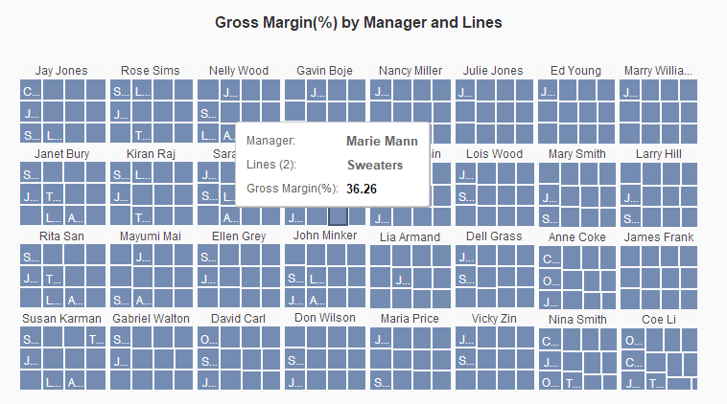

 |  | * Lý do chọn : Có cái nhìn tổng quát về sản phẩm, tỉ suất lợi nhuận và từng người quản lí
 |  | * Đọc biểu đồ cây : Quản lí Marie Mann thu được tỷ suất lợi nhuận gộp là 36.26 từ sản phẩm Sweaters
 | Discount and Sales Revenue n by Manager
 | Mark points
 | Chart type | Measure(s) | Dimension(s) | Ranking | Filter | Hightlight
 | * | Revenue | Manager
 |  | Discount
 | * Get maxiumn score if choose the right chart can show revenue of each contries
 | Give an explaination why choose the chart
 | Read a data and give at least 1 insight
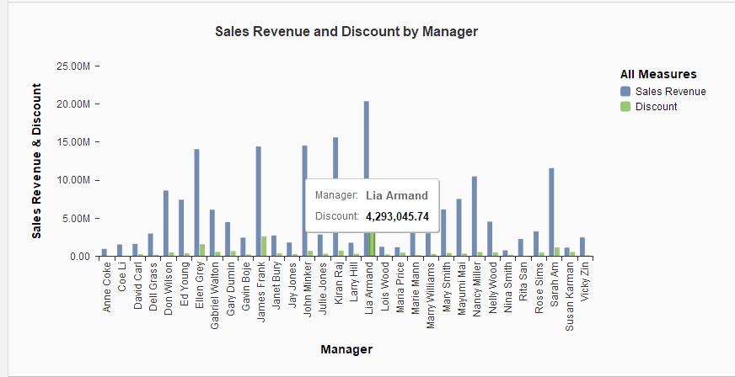

 |  | * Lý do chọn : Có thể xem và so sánh được doanh thu và chiết khấu của các quản lí, có chức năng sắp xếp các cột tên quản lí từ thấp đến cao từ cao đến thấp cho dễ nhìn hơn
 |  | * Đọc dữ liệu : Lia Armand có doanh thu bán hàng là 20,390,431.75 và có chiết khấu là 4,293,045.74

Step 6 Dashboard
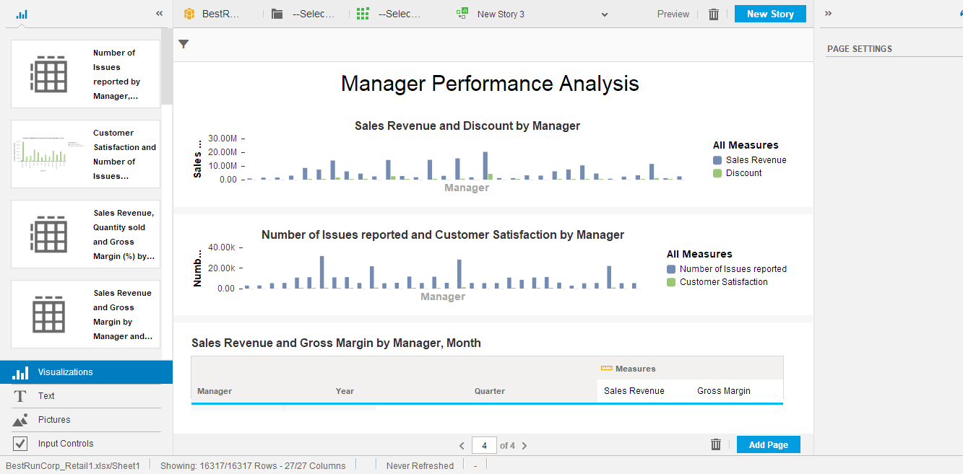
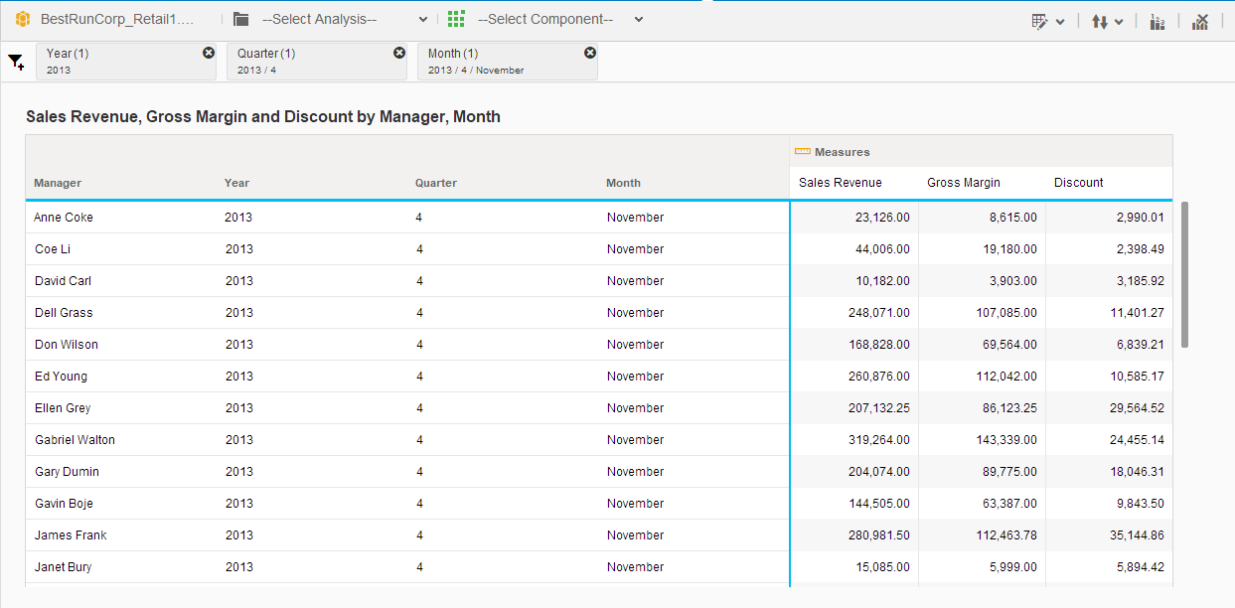
BOARD MANAGEMENT DASHBOARD

Requirement
Using compose function to create 4 pages to consolidate reports from step 2,3,4,5 with free-style layout (depend on student)
"Page filter" must have for user can interact with dashboard. Following setup "Page filter" below

The structure of Dashboard is
Page 1 | Customer Satisfaction Analysis | Dashboard filter: Year, Quarter, Month
Page 2 | Country Performance Analysis | Dashboard filter: Country,Year, Quarter, Month
Page 3 | Product Performance Analysis | Dashboard filter: Line, Year, Quarter, Month
Page 4 | Manager Performance Analysis | Dashboard filter: Year, Quarter, Month

Page 1 | Customer Satisfaction Analysis |  | Dashboard filter: Year, Quarter, Month

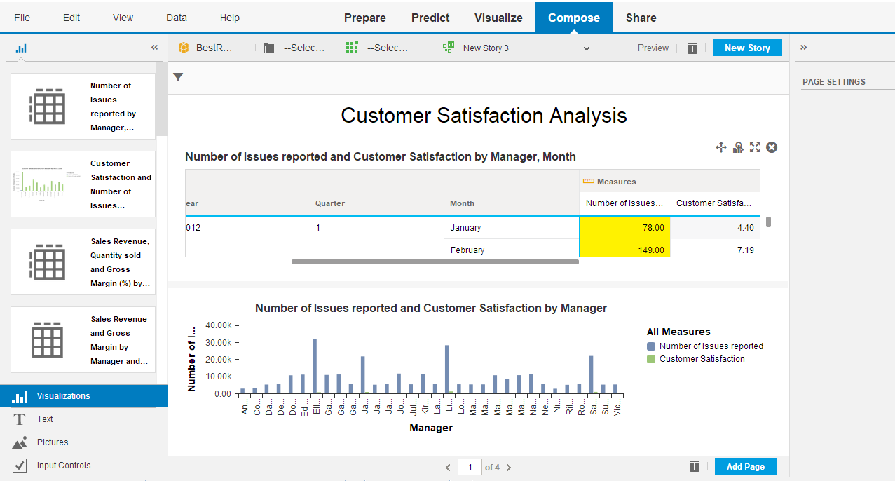
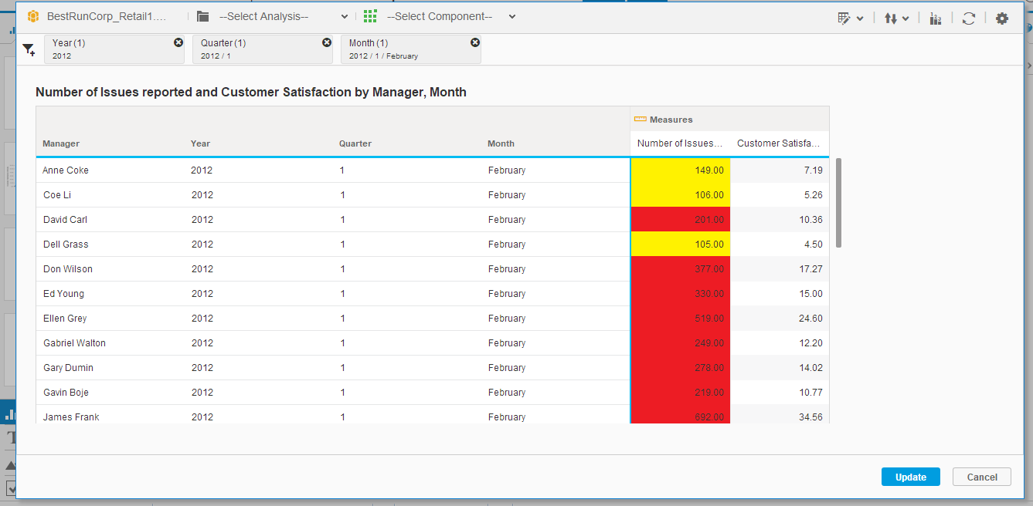

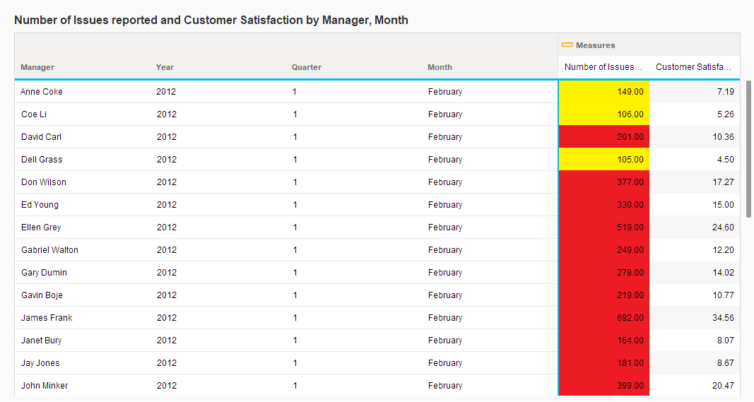

Page 2 | Country Performance Analysis |  |  | Dashboard filter: Country,Year, Quarter, Month

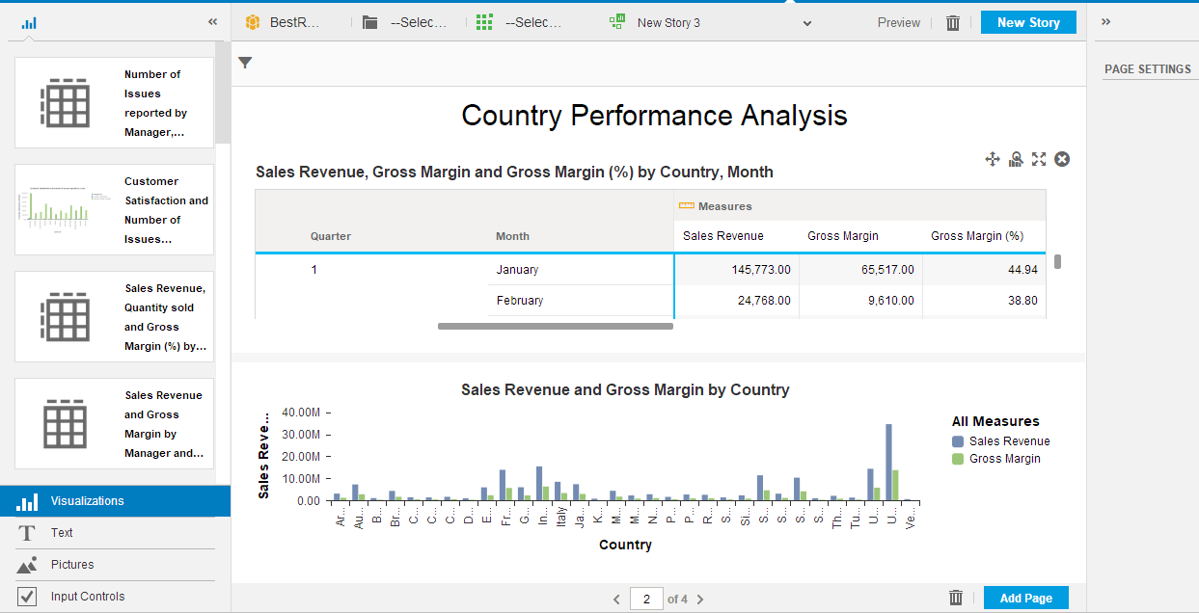
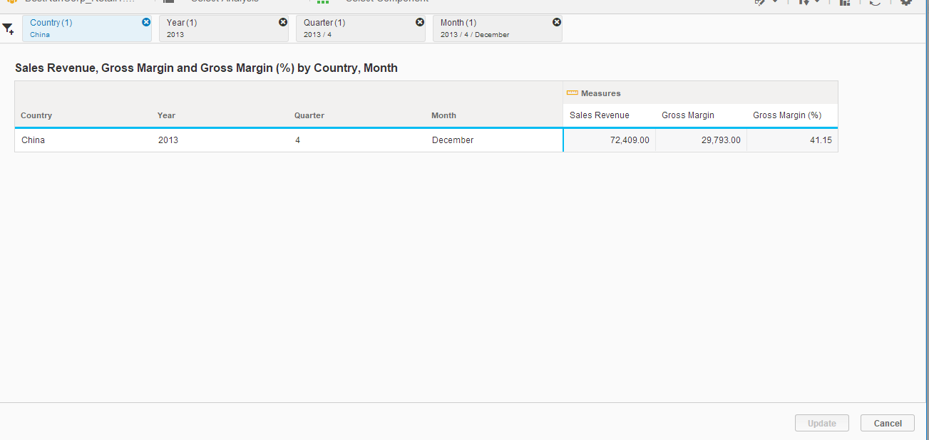

Page 3 | Product Performance Analysis |  |  |  | Dashboard filter: Line, Year, Quarter, Month

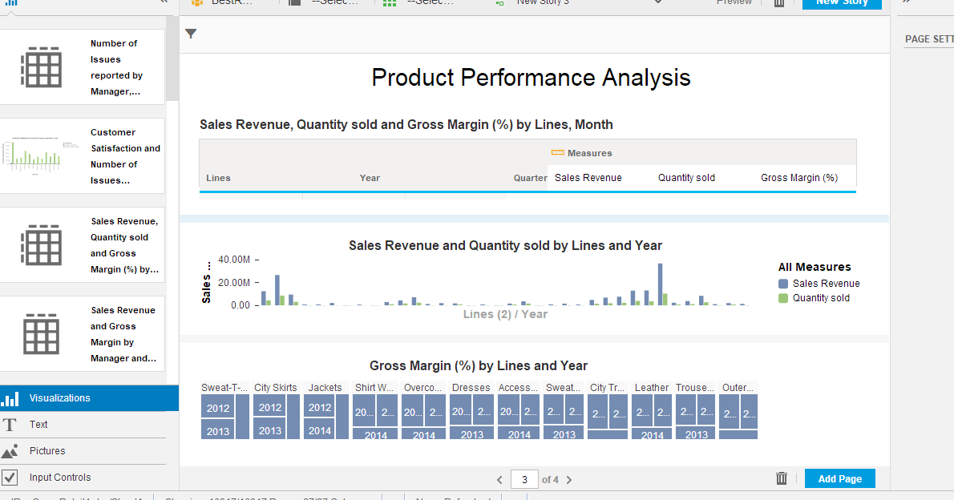
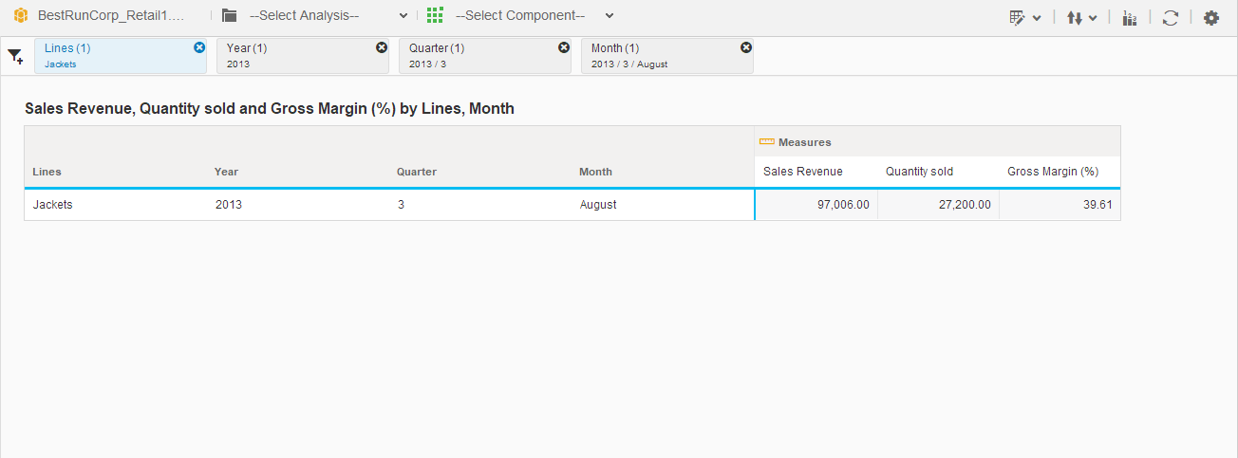

Page 4 | Manager Performance Analysis |  |  |  |  | Dashboard filter: Year, Quarter, Month

